FS
FUNCTIONAL SPECIFICATION
Enhancement Tcode TPM44 – Bổ sung Payer/Payee (Business Partner) khi hạch toán FI

Mã tài liệu | FS-BDP-TPM44-001
Dự án | BDP_TPM44
Module | TR (Transaction Manager – Treasury and Risk Management) / FI Integration
Tcode liên quan | TPM44 (Execute Accrual/Deferral of Expenses and Revenues), FTR_EDIT (Display/Edit financial transaction)
Company Code | 1000
Ngày yêu cầu | 24.09.2026
Version | 1.0
Trạng thái | Draft – chờ xác nhận nguyên nhân gốc (master data/config) và giải pháp kỹ thuật trên hệ thống thật

Lịch sử thay đổi
Version | Ngày | Người thực hiện | Mô tả thay đổi
1.0 | 24.09.2026 | SangVT | Khởi tạo FS theo yêu cầu ban đầu qua trao đổi + ảnh chụp lỗi thực tế trên hệ thống.

1. MỤC ĐÍCH
Khi chạy Tcode TPM44 để trích trước/phân bổ (Accrual/Deferral) chi phí lãi vay cho các giao dịch OTC (vay vốn – Product Type 55A "Đi vay"), chức năng chuẩn của SAP không xác định được Payer/Payee (đối tác thanh toán) khi hạch toán vào tài khoản khách hàng/nhà cung cấp (customer/vendor reconciliation account), dẫn tới lỗi và chứng từ không lên được Accounting. Tài liệu này mô tả yêu cầu bổ sung để TPM44 lấy đúng Business Partner (Partner) đã khai báo trên giao dịch TRM gốc (xem tại Tcode FTR_EDIT) và dùng Partner đó cho account determination khi hạch toán FI, giúp chứng từ post thành công.

2. HIỆN TRẠNG (AS-IS)
Các bước tái hiện lỗi (dữ liệu test: Company Code 1000, Transaction 1000000000021, Key Date 21.09.2026):
Bước 1. Vào Tcode TPM44 → tick chọn Product Group "OTC Transactions" → nhập Company Code = 1000, Transaction = 1000000000021, Accrual/Deferral Key Date = 21.09.2026, tick Test Run → Execute (xem Hình 1).
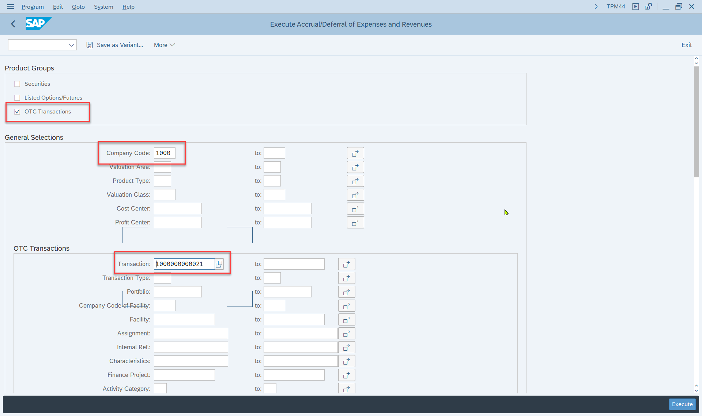
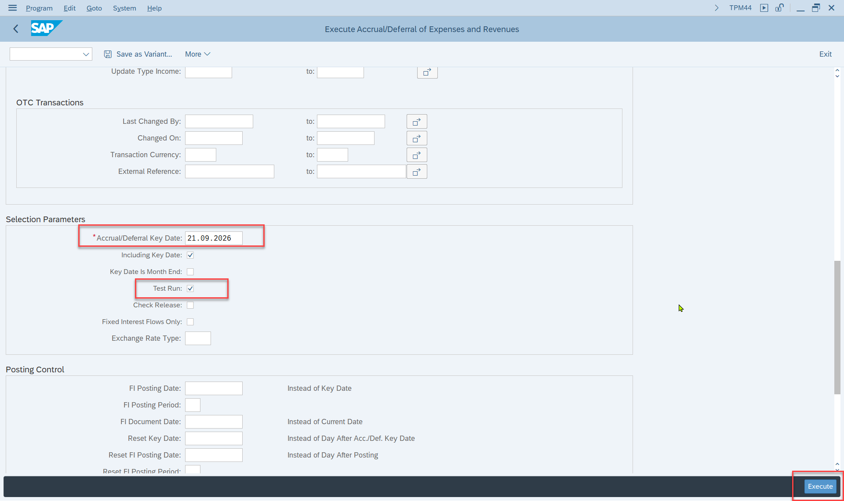
Hình 1: Màn hình lựa chọn Tcode TPM44 (Company Code 1000, Transaction 1000000000021, Test Run)

Bước 2. Hệ thống trả về màn hình "Messages" gồm 2 lỗi (Error) và 1 cảnh báo (Warning) (xem Hình 2):
Loại | Valuation Area | Nội dung thông báo
Error | VA 001 | Account determination: Missing payer/payee for posting to customer acct
Error | VA 001 | Error in update to Accounting; see log
Warning | VA Z01 | No Customizing entry found for position AC=1000, VA=Z01, PT=55A, DN=1000000000021

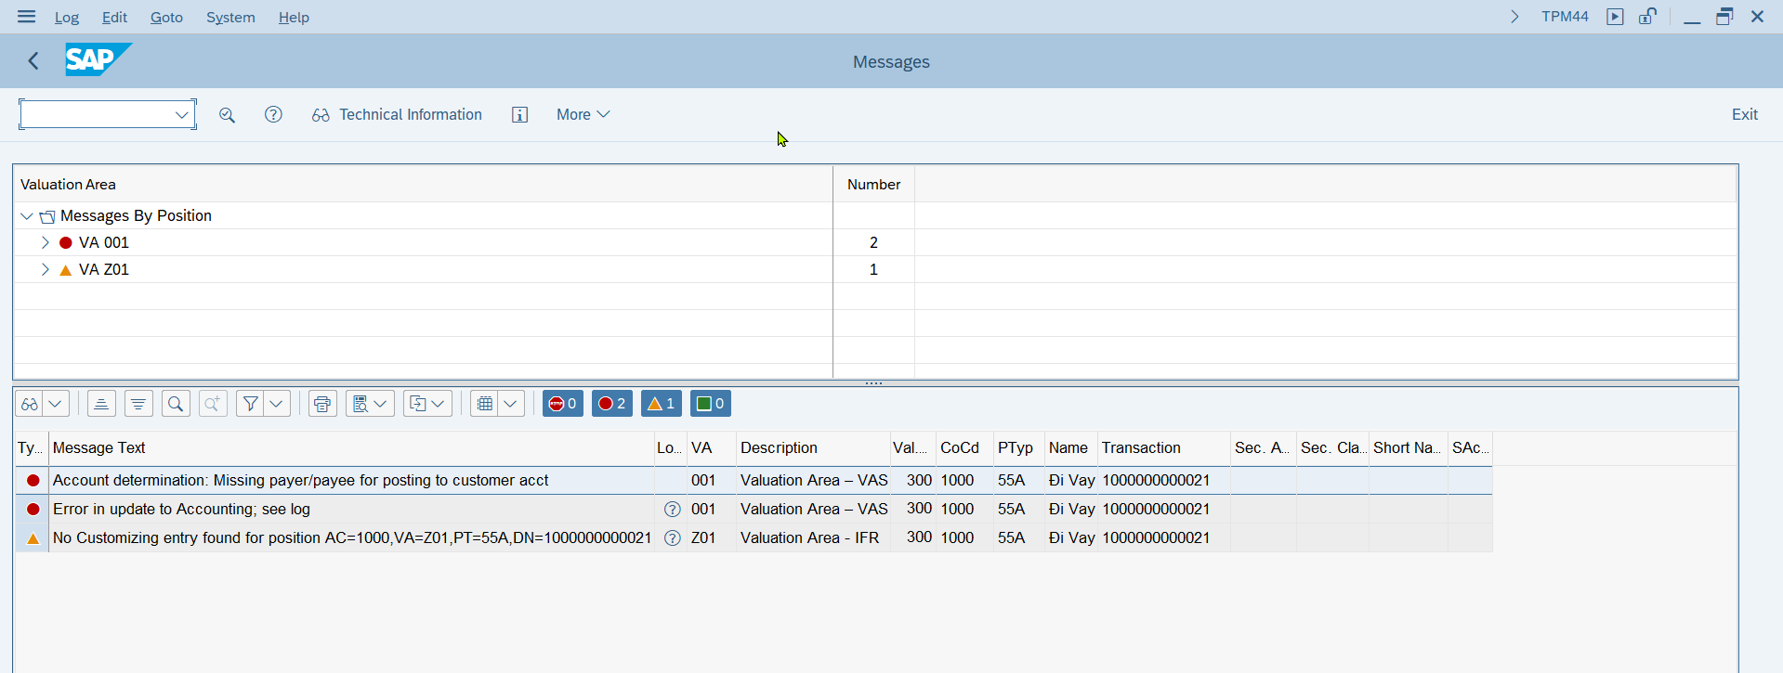
Hình 2: Log thông báo lỗi khi chạy TPM44 (2 Error + 1 Warning, xem bảng phía trên)

Bước 3. Kiểm tra giao dịch gốc 1000000000021 tại Tcode FTR_EDIT (Company Code 1000, Product Type 55A "Đi vay", Transaction Type 100): tại tab Additional data có field Partner = 34000005 (BIDV BẾN NGHỆ / 34 Nguyễn Thị Diệu, Phường 6, Quận...) — đây chính là Payer/Payee cần dùng để account determination xác định đúng khách hàng/nhà cung cấp, nhưng TPM44 hiện không lấy field này khi hạch toán (xem Hình 3, phần khoanh đỏ).
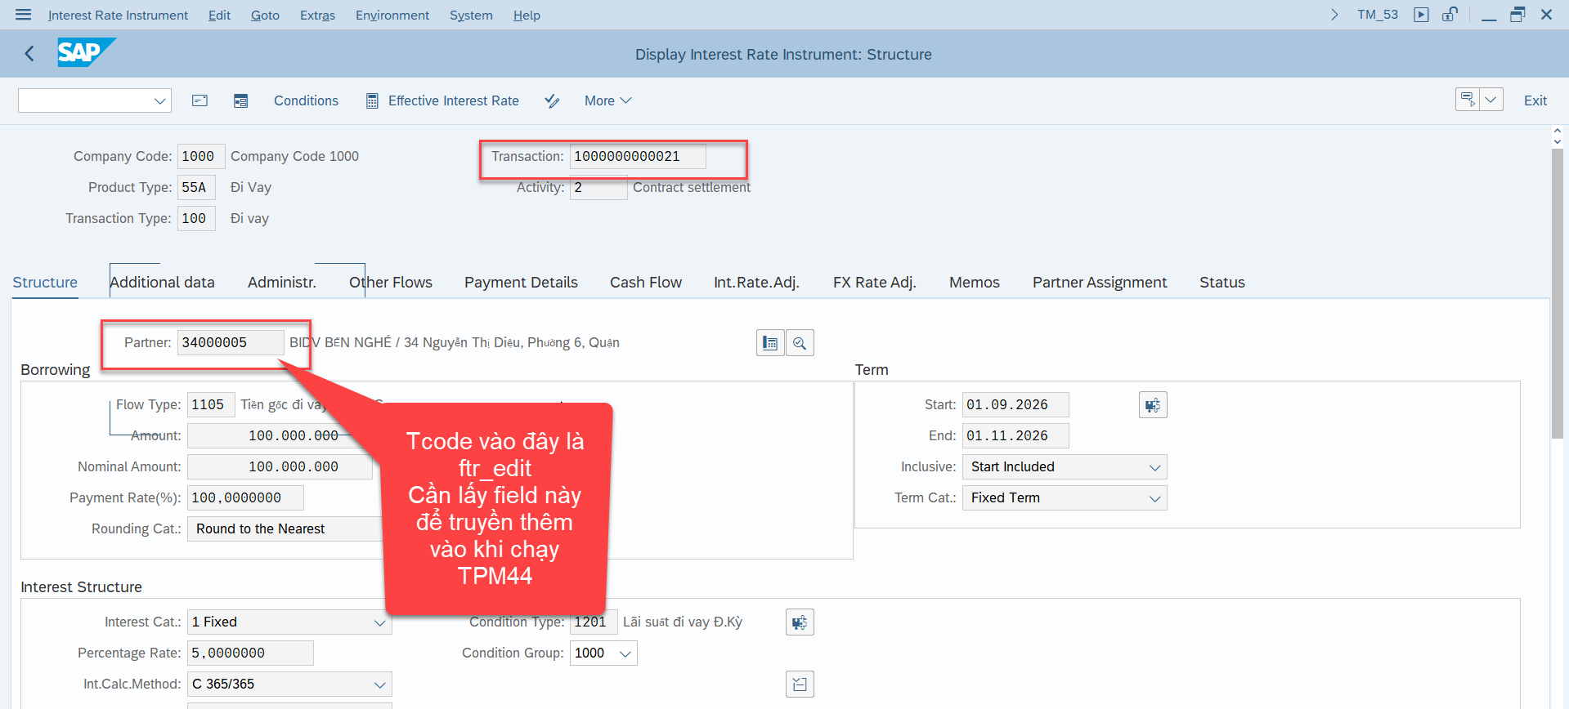
Hình 3: Tcode FTR_EDIT – Transaction 1000000000021, field Partner (34000005) cần truyền thêm vào TPM44

3. YÊU CẦU (TO-BE)
Enhancement để khi TPM44 dựng dòng hạch toán cho các giao dịch có account determination yêu cầu Payer/Payee (posting vào tài khoản khách hàng/nhà cung cấp), hệ thống tự động lấy Partner từ giao dịch TRM gốc (field/bảng cần xác nhận trên hệ thống thật, ví dụ VTBFHAZG-RANNT hoặc tương đương) và truyền vào chứng từ FI (KUNNR/LIFNR hoặc cấu trúc account assignment tương ứng của Accounting Interface) để account determination chạy được bình thường, không còn phát sinh 2 lỗi nêu ở mục 2. Không thay đổi logic tính toán trích trước/phân bổ (số tiền, kỳ hạn) hiện có.

4. PHẠM VI (SCOPE)
Hạng mục |  | Giá trị |  | Ghi chú
Company Code |  | 1000
Product Type |  | 55A – Đi vay |  | Cần xác nhận có áp dụng cho các Product Type/hoạt động Treasury khác cùng vướng lỗi tương tự hay không (đầu tư, cho vay...).
Valuation Area |  | VA 001, VA Z01 |  | Cần làm rõ ý nghĩa/cấu hình khác nhau giữa 2 Valuation Area này (VA Z01 đang thiếu Customizing riêng theo Warning ở Hình 2).
Transaction Type |  | 100
Ngoài phạm vi |  | Logic tính toán trích trước/phân bổ hiện có |  | Không thay đổi.

5. ĐỀ XUẤT HƯỚNG XỬ LÝ
Lưu ý: tài liệu này được soạn thảo từ nội dung trao đổi + ảnh chụp màn hình, CHƯA có quyền truy cập trực tiếp hệ thống khách hàng để xác nhận nguyên nhân gốc. Các bước dưới đây theo đúng thứ tự ưu tiên chuẩn tư vấn SAP: kiểm tra Master Data → kiểm tra Configuration → mới đến giải pháp code (BAdI/Enhancement), tránh xây dựng enhancement khi nguyên nhân thực ra chỉ là thiếu dữ liệu/cấu hình.

Bước | Nội dung kiểm tra / xử lý |  |  |  |  |  | Trạng thái
1 | Xác nhận Business Partner 34000005 đã được tạo Customer/Vendor master (FI) và gán đúng vai trò (BP role) tương ứng chưa (Tcode BP, tab "Customer"/"Vendor"). Nếu thiếu, đây có thể là nguyên nhân gốc (master data), không cần enhancement. |  |  |  |  |  | Cần làm trên hệ thống
2 | Nếu master data đã đủ mà lỗi vẫn xảy ra: xác nhận cấu hình Account Determination (SPRO → Financial Supply Chain Management/Treasury and Risk Management → Transaction Manager → Accounting → khai báo Account Symbol/Account Assignment Reference cho Update Type liên quan Interest Accrual/Deferral của Product Type 55A) có đang yêu cầu Payer/Payee hay không, và vị trí cấu hình đó có đọc đúng Partner của giao dịch hay không. |  |  |  |  |  | Cần làm trên hệ thống
3 | Nếu bước 1–2 không giải quyết được (do bản chất Partner của giao dịch TRM không tự động truyền vào Account Determination khi chạy TPM44): rà soát BAdI/Enhancement Spot liên quan Accounting Interface của Treasury (SE18/SE19, tìm theo package liên quan CFM_ACC hoặc tương đương) để bổ sung logic set Payer/Payee từ Partner giao dịch. Tên BAdI/method cụ thể CẦN xác nhận trực tiếp trên hệ thống khách hàng. |  |  |  |  |  | Cần xác nhận – chưa có tên BAdI cụ thể
4 | Test lại TPM44 (Test Run, sau đó chạy thật) cho Transaction 1000000000021, xác nhận hết 2 lỗi và chứng từ FI post thành công với đúng Payer/Payee. |  |  |  |  |  | Chưa thực hiện

6. RỦI RO / ẢNH HƯỞNG
- Thay đổi liên quan Account Determination/Accounting Interface có thể ảnh hưởng tất cả giao dịch Treasury khác dùng chung cấu hình/BAdI — cần test hồi quy (regression) trên các Product Type/Transaction đã chạy TPM44 ổn định trước đó, không chỉ riêng Transaction 1000000000021. - Cần review cùng bộ phận Kế toán để xác nhận việc bổ sung đúng Payer/Payee không ảnh hưởng đến báo cáo công nợ/đối chiếu ngân hàng hiện tại.

7. KẾ HOẠCH KIỂM THỬ
STT | Kịch bản |  |  | Dữ liệu test |  | Kết quả mong đợi
1 | Chạy TPM44 (Test Run) cho giao dịch đang lỗi |  |  | CoCd 1000, Transaction 1000000000021, Key Date 21.09.2026, Test Run = X |  | Không còn lỗi "Missing payer/payee"; log hiển thị đúng Payer/Payee = BIDV BẾN NGHỆ (34000005)
2 | Chạy TPM44 thật (bỏ Test Run) |  |  | Như kịch bản 1, Test Run = rỗng |  | Chứng từ FI post thành công, đúng Payer/Payee trên dòng khách hàng/nhà cung cấp
3 | Regression – chạy lại 1 giao dịch Treasury khác đã post tốt trước đây |  |  | (chọn 1 Transaction mẫu ổn định, khác Product Type nếu có) |  | Không phát sinh lỗi mới; kết quả hạch toán không đổi so với trước khi enhancement

8. PHÊ DUYỆT
Vai trò |  |  | Họ tên |  | Chữ ký |  | Ngày
Người yêu cầu (Business)
Functional Consultant
Technical / ABAP

